Feuil1
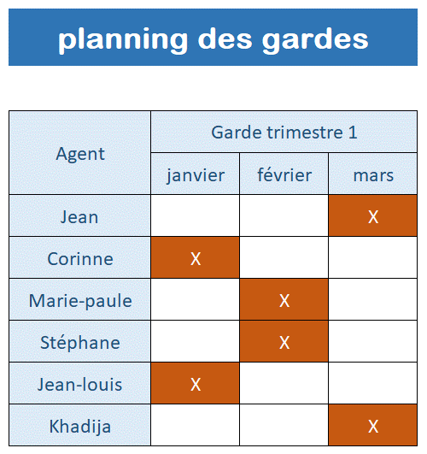
Consignes :
Reproduire ce tableau, bien observer les alignements.
Révisions :
Aligements, cellules fusionnées, mise en forme, bordures, copier/coller

